2019_08_data
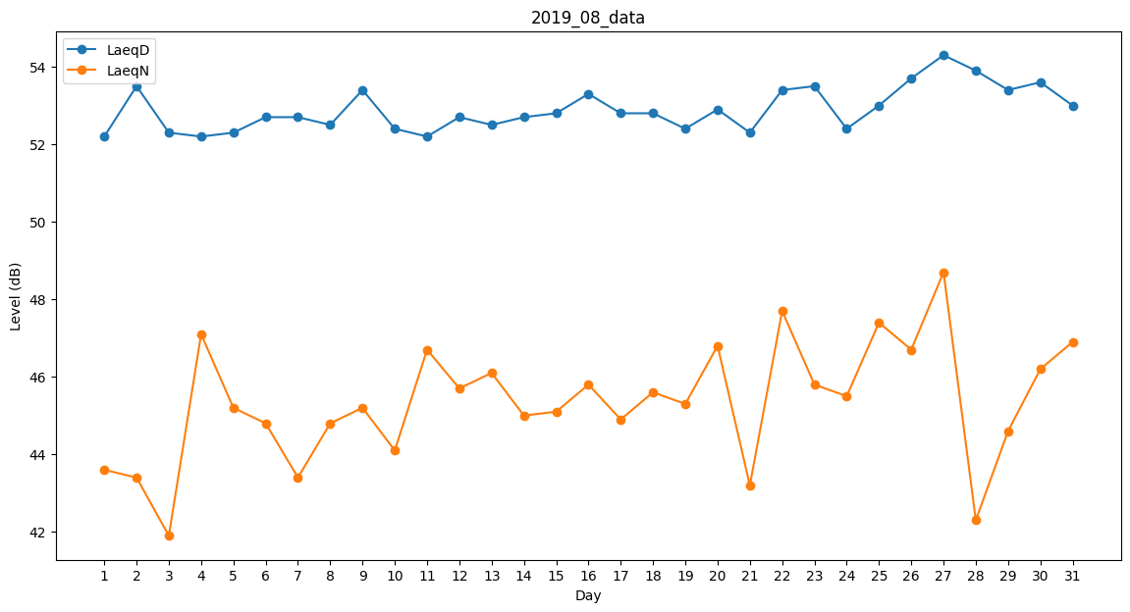
Day | LaeqD | LaeqN
1 | 52.2 | 43.6
2 | 53.5 | 43.4
3 | 52.3 | 41.9
4 | 52.2 | 47.1
5 | 52.3 | 45.2
6 | 52.7 | 44.8
7 | 52.7 | 43.4
8 | 52.5 | 44.8
9 | 53.4 | 45.2
10 | 52.4 | 44.1
11 | 52.2 | 46.7
12 | 52.7 | 45.7
13 | 52.5 | 46.1
14 | 52.7 | 45
15 | 52.8 | 45.1
16 | 53.3 | 45.8
17 | 52.8 | 44.9
18 | 52.8 | 45.6
19 | 52.4 | 45.3
20 | 52.9 | 46.8
21 | 52.3 | 43.2
22 | 53.4 | 47.7
23 | 53.5 | 45.8
24 | 52.4 | 45.5
25 | 53 | 47.4
26 | 53.7 | 46.7
27 | 54.3 | 48.7
28 | 53.9 | 42.3
29 | 53.4 | 44.6
30 | 53.6 | 46.2
31 | 53 | 46.9

